Worksheet
 |  |  |  |  | 8 (812) 565 05 34 |  |  | sales@miniworks.ru
 |  |  |  |  | Тула |  |  | отдел продаж
 |  |  | Адрес |  |  |  |  | Режим работы
 |  |  | Санкт-Петербург, улица Маршала Новикова, 28Е |  |  |  |  | Пн – Пт: с 8:00 до 18:00
2УЧЭ
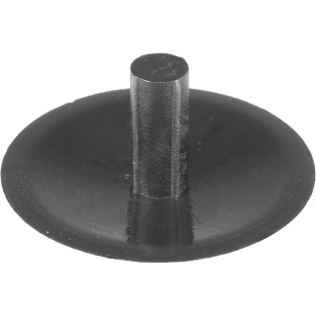 |  | 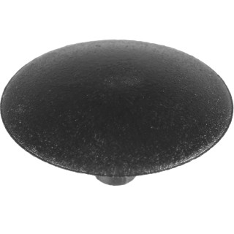 |  | 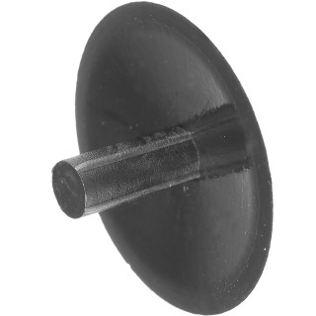
Артикул |  | Цвет |  | от 10000 | от 5000 | от 1000 | от 500 | от 100 | розница | Наличие на 15.09.2026
2УСНЭ |  | синий |  | 0.24р. | 0.24р. | 0.36р. | 0.36р. | 0.48р. | 1.20р. | —
2УБЭ |  | белый (RAL 9003) |  | 0.24р. | 0.24р. | 0.36р. | 0.36р. | 0.48р. | 1.20р. | 922
2УТКЭ |  | коричневый (RAL 8019) |  | 0.24р. | 0.24р. | 0.36р. | 0.36р. | 0.48р. | 1.20р. | —
2УЧЭ |  | черный (RAL 9005) |  | 0.20р. | 0.20р. | 0.30р. | 0.30р. | 0.40р. | 1.00р. | —
2УССЭ |  | серый (RAL 7040) |  | 0.24р. | 0.24р. | 0.36р. | 0.36р. | 0.48р. | 1.20р. | —
2УТСЭ |  | серый (RAL 7001) |  | 0.24р. | 0.24р. | 0.36р. | 0.36р. | 0.48р. | 1.20р. | —
2УЖЭ |  | желтый (RAL 1023) |  | 0.24р. | 0.24р. | 0.36р. | 0.36р. | 0.48р. | 1.20р. | —
2УЗЭ |  | зеленый (RAL 6035) |  | 0.24р. | 0.24р. | 0.36р. | 0.36р. | 0.48р. | 1.20р. | —
2УКЧЭ |  | коричневый (RAL 8003) |  | 0.24р. | 0.24р. | 0.36р. | 0.36р. | 0.48р. | 1.20р. | —
2УТБЭ |  | бежевый (RAL 1019) |  | 0.24р. | 0.24р. | 0.36р. | 0.36р. | 0.48р. | 1.20р. | —
2УСБЭ |  | бежевый (RAL 1001) |  | 0.24р. | 0.24р. | 0.36р. | 0.36р. | 0.48р. | 1.20р. | —
2УВШЭ |  | вишня (RAL 8001) |  | 0.24р. | 0.24р. | 0.36р. | 0.36р. | 0.48р. | 1.20р. | —
2УОЭ |  | орех (RAL 8000) |  | 0.24р. | 0.24р. | 0.36р. | 0.36р. | 0.48р. | 1.20р. | —
2УМХЭ |  | махагон (RAL 8012) |  | 0.24р. | 0.24р. | 0.36р. | 0.36р. | 0.48р. | 1.20р. | —
2УДБЭ |  | дуб (RAL 8014) |  | 0.24р. | 0.24р. | 0.36р. | 0.36р. | 0.48р. | 1.20р. | —
2УСОЭ |  | сосна (RAL 1034) |  | 0.24р. | 0.24р. | 0.36р. | 0.36р. | 0.48р. | 1.20р. | —
2УКДЭ |  | кр.дерево (RAL 8015) |  | 0.24р. | 0.24р. | 0.36р. | 0.36р. | 0.48р. | 1.20р. | —
2УБДЭ |  | бордо |  | 0.24р. | 0.24р. | 0.36р. | 0.36р. | 0.48р. | 1.20р. | —
2УККЭ |  | кр.кирпич |  | 0.24р. | 0.24р. | 0.36р. | 0.36р. | 0.48р. | 1.20р. | —
2УБКЭ |  | бук (RAL 1011) |  | 0.24р. | 0.24р. | 0.36р. | 0.36р. | 0.48р. | 1.20р. | —
 | Все цены указаны в рублях и включают в себя НДС. Все цены указаны при условии 100% предоплаты и действительны в течение 5 дней. Все цены указаны при условии самовывоза продукции со склада в г. Тула (для иногородних клиентов доставка до склада ТК в г. Тула бесплатна). Все цены указаны за стандартный цвет для каждого вида изделия (изменение цвета на любой из предлагаемой палитры +20% к стоимости, изменение цвета на любой по системе RAL +50% к стоимости). О возможных сроках поставки заказного товара, необходимо уточнять заранее

